상품제안서
[쌤소나이트]AT ROBOTECH 캐리어 20인치 기내용 | 상품코드: S16776

 |  |  |  |  |  |  | 02-713-8555 | www.synergygift.co.kr
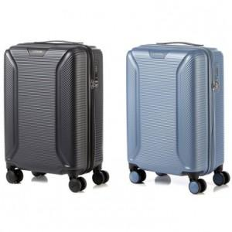

【상세/제작정보】

【인쇄/포장옵션】 | / 포장불가능

【공급단가】 | 수량 | 5~ | 10~ | 30~ | 50~ | 100~
*VAT별도 | 블랙 | 157,950원 | 155,420원 | 151,630원 | 147,840원 | 145,310원
 | 블루 | 157,950원 | 155,420원 | 151,630원 | 147,840원 | 145,310원

【상품 URL】 | https://www.synergygift.co.kr:443/src/goods_detail.php?gdno=14928

